交付申請書
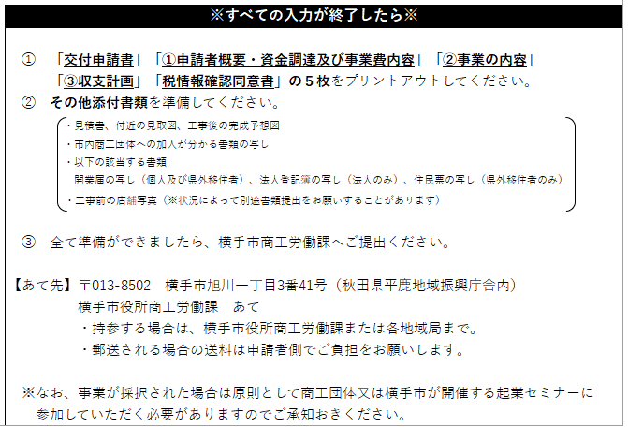
 |  |  | 令和 年 月 日

横手市長 様

 |  | 申請人 企業名
 |  | 代表者名

令和 年度 | 横手市起業・創業支援事業補助金交付申請書

標記のことについて次のとおり申請いたします。

１ 補 助 申 請 額 |  | 金 |  | 円
２ 補助を受けようと す る 事 業 |  | 起業・創業支援事業
３ 企 業 名 及 び 代 表 者 名 |  | 0
 |  | 0
４ 住 所 |  | 〒

 |  | （電話： |  |  | ）
５ 補助対象事業の 目的及び効果
６ 完了予定年月日 |  | 令和 年 月 日
７ その他参考事項

※納税証明書を添付してください。

